关系图
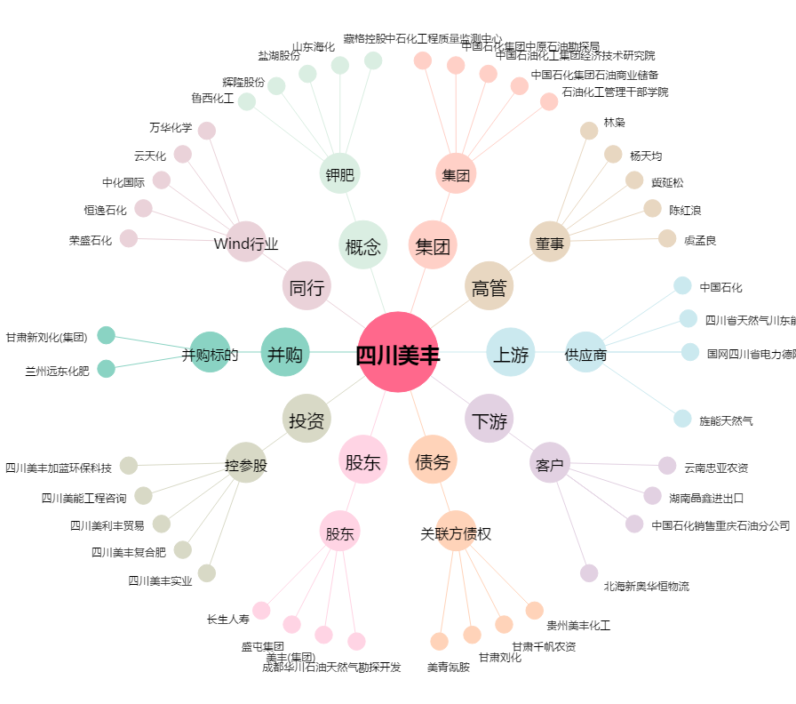
四川美丰[000731.SZ] - 关系概览图

